Illustrazioni
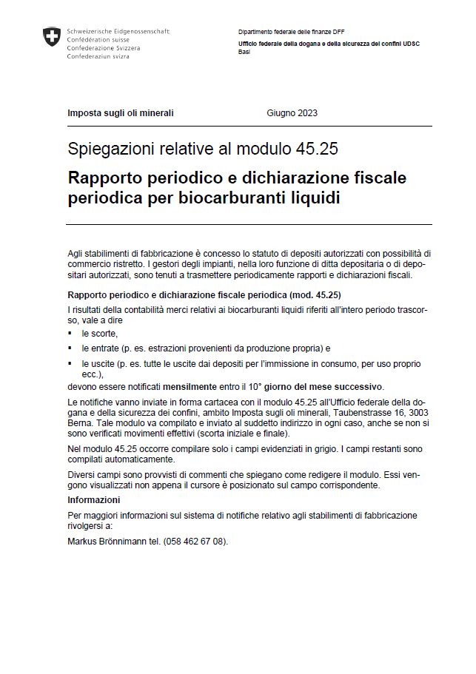

Form. 45.25 i 06.2023 - Illustrazioni

